工作表1
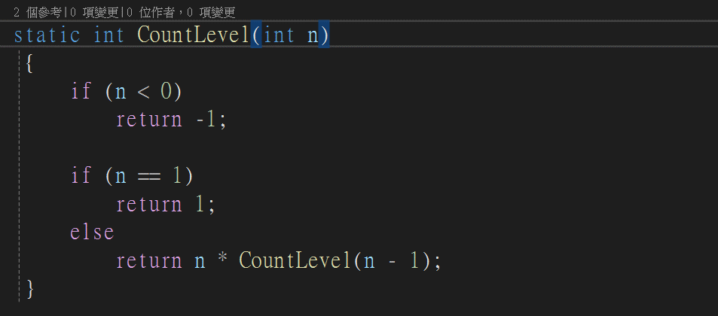

 | N值 | 結果 | 簡化 | 回傳-由下到上回來,結合上一層的簡化欄位
第一次 | 5 | 5*ConutLevel(5-1) | 5*ConutLevel(4) | 5*24=120

算CountLevel(4) |  |  |  | 24
第二次 | 4 | 4*CountLevel(4-1) | 4*ConutLevel(3) | 4*6=24

算CountLevel(3) |  |  |  | 6
第三次 | 3 | 3*CountLevel (3-1) | 3*CountLevel (2) | 3*2=6

算CountLevel(2) |  |  |  | 2
第四次 | 2 | 2*CountLevel (2-1) | 2*CountLevel (1) | 2*1

算CountLevel(1) |  |  |  | 1
第五次 | 1 | Return 1

